PROCEDIMIENTO
Proceso GESTIÓN DE LA TECNOLOGÍA Y LA INFORMACIÓN
Procedimiento GESTIONAR EL ENTORNO
VIGENCIA: 25/07/2022
CODIGO: 127-PRCGI-DSS01-01
V1
CONTROL DE CAMBIOS
VERSIÓN | FECHA | DESCRIPCIÓN DE LA MODIFICACIÓN
1 | 2022-07-25 | Nuevo procedimiento.
OBJETIVO
Mantener las medidas para la protección contra factores ambientales. Instalar equipamiento y dispositivos especializados para supervisar y controlar el entorno TI.
ALCANCE
Inicia con la identificación del desastre presentado y termina con mantener el cumplimiento con las políticas y procedimientos de entorno creada.
DEFINICIONES Y SIGLAS
Siglas: 1. TI: Tecnologías de la Información
POLÍTICAS DE OPERACIÓN Y ASPECTOS GENERALES
1. Las actividades que son punto de control, serán señaladas dentro del Flujograma con la figura de cuadrado y la sigla punto de control (P.C) dentro de ella. 2. Cuando en las actividades se presenten incumplimiento de requisitos de norma o de los clientes y/o usuarios, deberán implementarse el procedimiento denominado “Acciones correctivas, preventivas y de mejora”. 3. Cuando dentro del procedimiento se incluyan acciones de divulgación o comunicación estas deberán realizarse en el marco del Plan de comunicaciones del Departamento y deberá tener en cuenta los procedimientos y protocolos establecidos.
PRODUCTO O SERVICIO
SALIDAS (Producto o Servicio) |  |  | DESCRIPCIÓN |  |  | GRUPOS DE VALOR OBJETIVO
1. Plan de Recuperación de Desastres. 2. Pólizas de seguro. 3. Instructivo Mantenimiento y Soporte de la Infraestructura Tecnológica. 4. Plan de contingencia y continuidad del negocio TI. |  |  | 1. Es la definición de las acciones y los responsables que permitan restaurar los servicios de tecnologías de la información y comunicación del impacto de la afectación a la infraestructura tecnológica de la Entidad. 2. Son las pólizas de los elementos y servicios de TI adquiridos por la Entidad que contienen las condiciones generales, las condiciones particulares, las condiciones especiales, los suplementos o apéndices , los derechos y obligaciones de las partes de dicho contrato. 3.Presenta la descripción de las actividades que se deben realizar para lleva a cabo en el soporte y mantenimiento de las herramientas tecnológicas de la entidad según los requerimientos de la Entidad. 4.Es el documento que recoge las estrategias que sigue la Entidad para prevenir, protegerse, y reaccionar ante incidentes de seguridad que puedan afectarles y que podrían impactar en el negocio. |  |  | Comité Directivo. Usuarios internos.
NORMATIVIDAD Y/O DOCUMENTOS ASOCIADOS
- El control de los riesgos a la seguridad de la información, riesgos laborales, aspectos ambientales se pueden consultar el siguiente vinculo: Mapa de Riesgos. - La normativa asociada al procedimiento se puede consultar en el siguiente vinculo: Matriz de requisitos legales y normativos - Los documentos asociados al procedimiento se pueden consultar en el siguiente vinculo: Listado Maestro de Documentos. - Los registros asociados al procedimiento se pueden consultar en el siguiente vinculo: Listado Maestro de registros/ Cuadro de Caracterización Documental - Las disposiciones de almacenamiento y archivo se pueden consultar en el siguiente vinculo: Tablas de Retención Documental.
ACTIVIDAD | FLUJOGRAMA |  | DESCRIPCIÓN ACTIVIDAD | TIEMPO | RESPONSABLE | FORMATO Y/O REGISTRO
 | Anexo 1- Flujograma |  | INICIO
1 |  |  | Identificar el desastre presentado y evaluar los efectos de los daños en instalaciones de TI. | 5 días | Servidor asignado de la seguridad de la información de la Entidad.
2 |  |  | Minimizar las amenazas de las instalaciones de TI. | 15 días | Servidor asignado de la Infraestructura tecnológica de la Entidad
3 |  |  | Identificar el tipo de protección adecuada de los activos de TI. | 15 días | Servidor asignado de la seguridad de la información de la Entidad. | Plan de Recuperación de Desastres - 127-PPPGI-09
4 |  |  | Supervisar los dispositivos que detectan proactivamente las amenazas del entorno TI. | Diario | Servidor asignado de la Infraestructura tecnológica de la Entidad
5 |  |  | Documentar y probar los procedimientos de alarmas. | 3 día | Servidor asignado de la Infraestructura tecnológica de la Entidad
6 |  |  | Mantener la seguridad y limpieza en sitios de TI. | Diario | Servidor asignado de la Infraestructura tecnológica de la Entidad | Instructivo Mantenimiento y Soporte de la Infraestructura Tecnológica - 127-INSGI-02
7 |  |  | Consolidar los planes de contingencia para el aseguramiento de gestión del entorno. | 30 días | Servidor asignado de la Infraestructura tecnológica de la Entidad | Plan de Recuperación de Desastres - 127-PPPGI-09
8 |  |  | Asegurar la construcción y diseño de los sitios de TI para minimizar el impacto del riesgo. | 5 días | Servidor asignado de la seguridad de la información de la Entidad. | Plan de contingencia y continuidad del negocio TI - Pólizas de seguro.
9 |  |  | Mantener el cumplimiento con las políticas y procedimientos de Entorno creada. | Anual | Servidor asignado de la seguridad de la información de la Entidad.
 |  |  | FIN
AUTORIZACIÓN
Elaboró: Nombres y Apellidos: Leydi Támara Rodríguez. Cargo: Contratista Oficina de Sistemas. |  |  | Revisó: Nombres y Apellidos: Syrus Asdrúbal Pacheco. Cargo: Jefe Oficina de Sistemas. |  | Aprobó: Nombres y Apellidos: Syrus Asdrúbal Pacheco. Cargo: Jefe Oficina de Sistemas.

No
Si

Anexo1-Flujograma
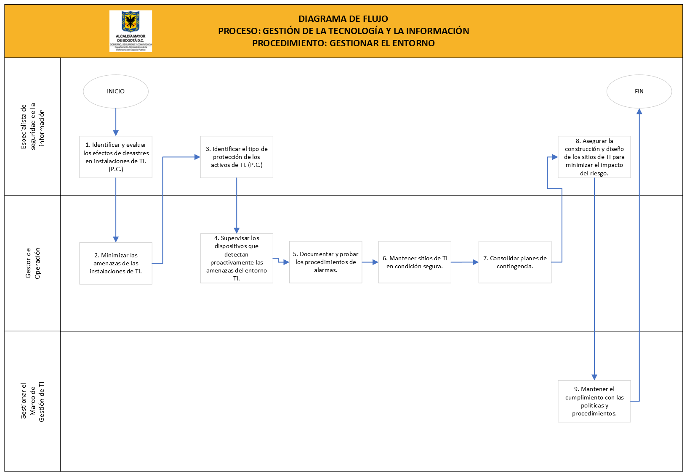

INSTRUCCIONES
DEPARTAMENTO ADMINISTRATIVO DE LA DEFENSORÍA DEL ESPACIO PÚBLICO
INSTRUCCIONES
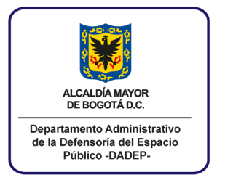

NOMBRE DEL FORMATO: Procedimiento
Diligencie el formato con el tipo de letra establecido por la entidad, en la Guía de Comunicaciones.
ITEMS | INSTRUCCIÓN
PROCESO | Indique el nombre del proceso al cual pertenece el procedimiento. En mayúscula sostenida.
PROCEDIMIENTO | Indique el nombre establecido para el procedimiento. En mayúscula sostenida.
CONTROL DE CAMBIOS (En el documento solo se debe visualizar la versión actual y la anterior) | VERSIÓN: Indique en número arábigo la versión del documento.
 | FECHA: Indique la fecha de aprobación de la versión del documento.
 | DESCRIPCIÓN DE LA MODIFICACIÓN: Indique los cambios que tuvo el documento al pasar de una versión a otra.
OBJETIVO | Describa la finalidad del procedimiento, de manera clara y concreta. Utilice verbos en infinitivo medibles y cuantificables.
ALCANCE DEL PROCEDIMIENTO | Señale las actividades con que inicia y finaliza el procedimiento y a que procesos aplica.
DEFINICIONES Y SIGLAS | Relacione los términos y siglas con su definición, necesarios para la comprensión del procedimiento. Las palabras a definir deben ir ordenadas alfabéticamente, escritas en mayúscula y su definición en minúscula.
POLITICAS DE OPERACIÓN Y ASPECTOS GENERALES | Describa las directrices necesarias para el desarrollo de las actividades del procedimiento. En todos los procedimientos se deben añadir las siguientes políticas: 1. Las actividades que son punto de control, serán señaladas dentro del Flujograma con la figura de cuadrado y la sigla P.C dentro de ella. 2. Cuando en las actividades se presenten incumplimiento de requisitos de norma o de los clientes y/o usuarios, deberán implementarse el procedimiento denominado “Acciones correctivas, preventivas y de mejora”. 3. Cuando dentro del procedimiento se incluyan acciones de divulgación o comunicación estas deberán realizarse en el marco del Plan de comunicaciones del Departamento y deberá tener en cuenta los procedimientos y protocolos establecidos.
PRODUCTOS O SERVICIOS | SALIDAS: Indique los resultados o productos (información, documentos),que se generan al gestionar el procedimiento.
 | DESCRIPCIÓN: Realice una descripción breve del resultado o producto que se genera al gestionar el procedimiento.
 | CLIENTE: Indique el proceso, Entidad o usuario que recibe el producto.
NORMATIVIDAD Y DOCUMENTOS ASOCIADOS | No se debe diligenciar. Hace referencia a los documentos en donde se encuentra información relacionada con: el control de los riesgos a la seguridad de la información, riesgos laborales, aspectos ambientales, normatividad asociada al procedimiento, documentos y registros asociados al procedimiento y disposiciones de almacenamiento y archivo.
ACTIVIDAD | Enumere las actividades de manera consecutiva. Para este caso, no se enumeran el inicio, el final y las decisiones; Cuando después de una decisión, se establece una actividad inmediatamente siguiente, se enumera como subtitulo de la actividad anterior a la decisión.
FLUJOGRAMA | Debe realizar la descripcion gráfica del procedimiento, teniendo en cuenta la simbología establecida en la guia de elaboración y manejo de documentos, de acuerdo al tipo de actividad que se desarrolla.
DESCRIPCIÓN DE LA ACTIVIDAD | Describa la actividad utilizando verbos en infinitivo, en forma breve ,contestando el como, cuando, donde, que se va hacer. Se pueden utilizar notas para aclarar las actividades.
TIEMPO | Establezca la duración del desarrollo de cada actividad.
RESPONSABLE | Indique el cargo del servidor(a) responsable de ejecutar la actividad.
FORMATO O REGISTRO | Describa el nombre del formato o registro, que evidencia el desarrollo de la actividad.
ELABORÓ | Indique nombres, apellidos y cargos de las personas que participaron en la elaboración del documento.
REVISÓ | Indique nombres, apellidos y cargos de las personas responsables de revisar el contenido del documento, para avalar que sea el apropiado a la entidad.
APROBÓ | Indique nombres, apellidos y cargo de la persona responsables de aprobar el contenido del documento.

